SISTEMA_CLIMATIZACIONAA
 | REPORTE FOTOGRÁFICO - Sistema de Climatización A/A
Nombre de la Estacion: | RACM2 HUAROCHIRI
Nombre de Localidad: | HUAROCHIRI
Fecha: | 30/06/2026 - 30/06/2026
Direccion: | CP HUAROCHIRI - L4 M68
ID site: | LI8922
CRQ: | CRQ000000091984
Sticker Año mantenimiento |  |  | Letrero de Localidad beneficiaria o GPS
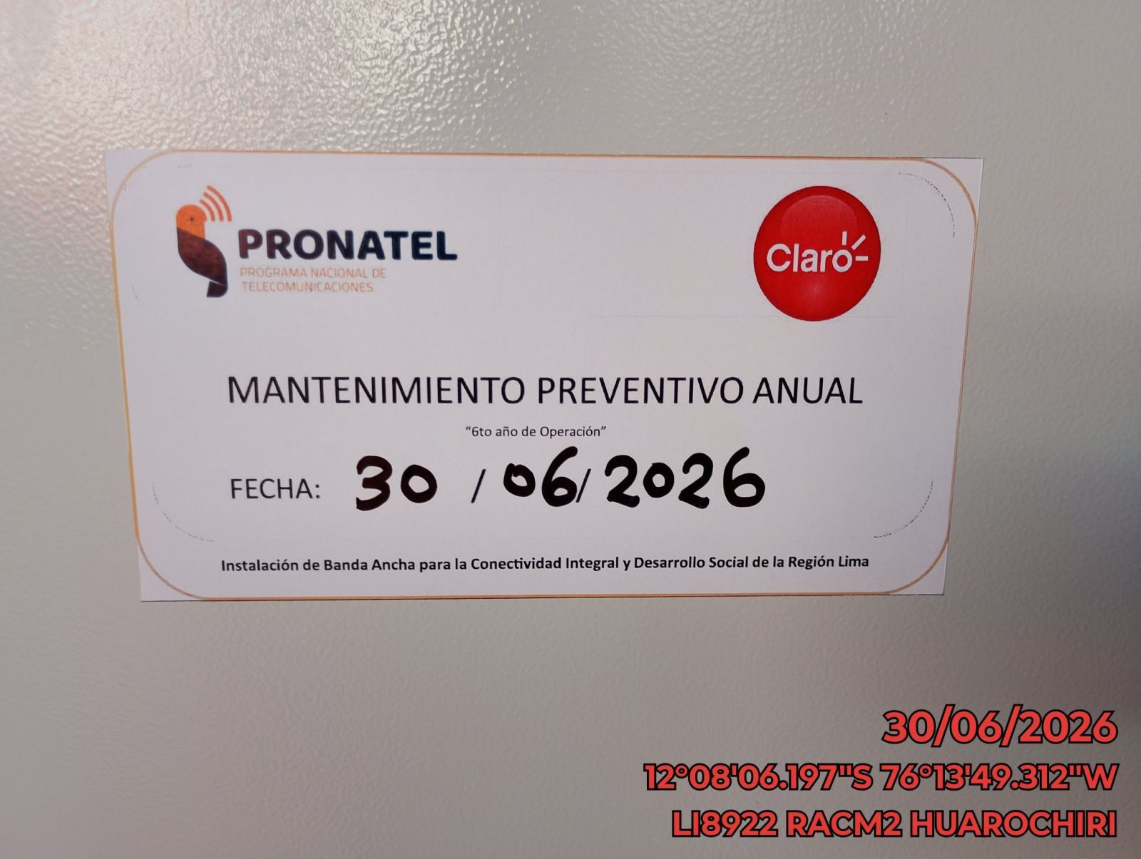 |  |  | 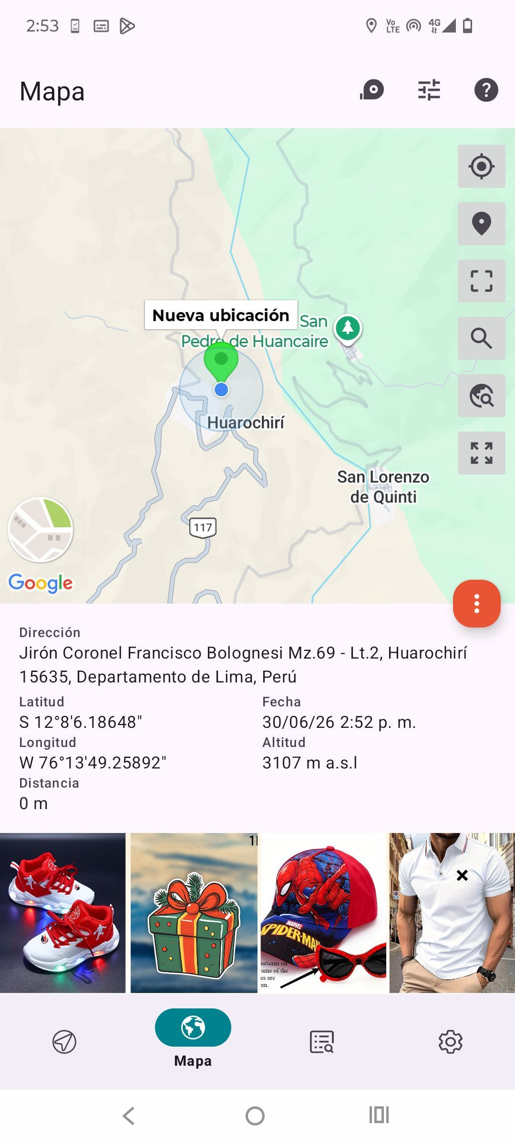

VERIFICACION DE PARAMETROS DE OPERACION: TEMPERATURA [°C]
ANTES |  | DURANTE |  | DESPUES
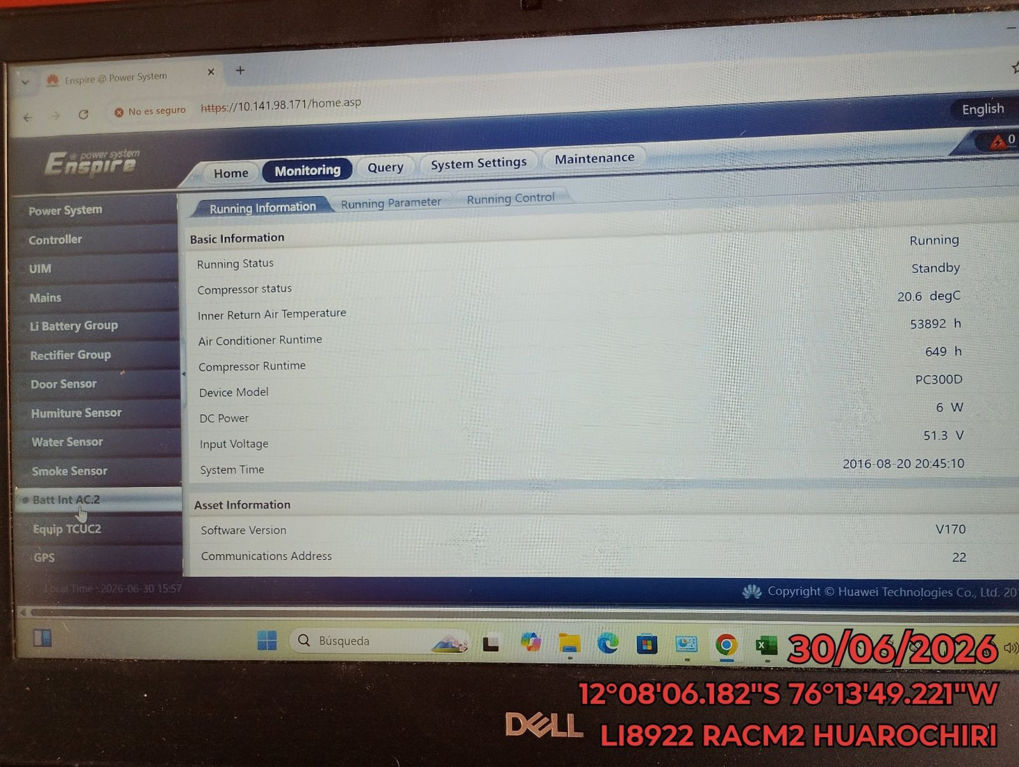 |  | 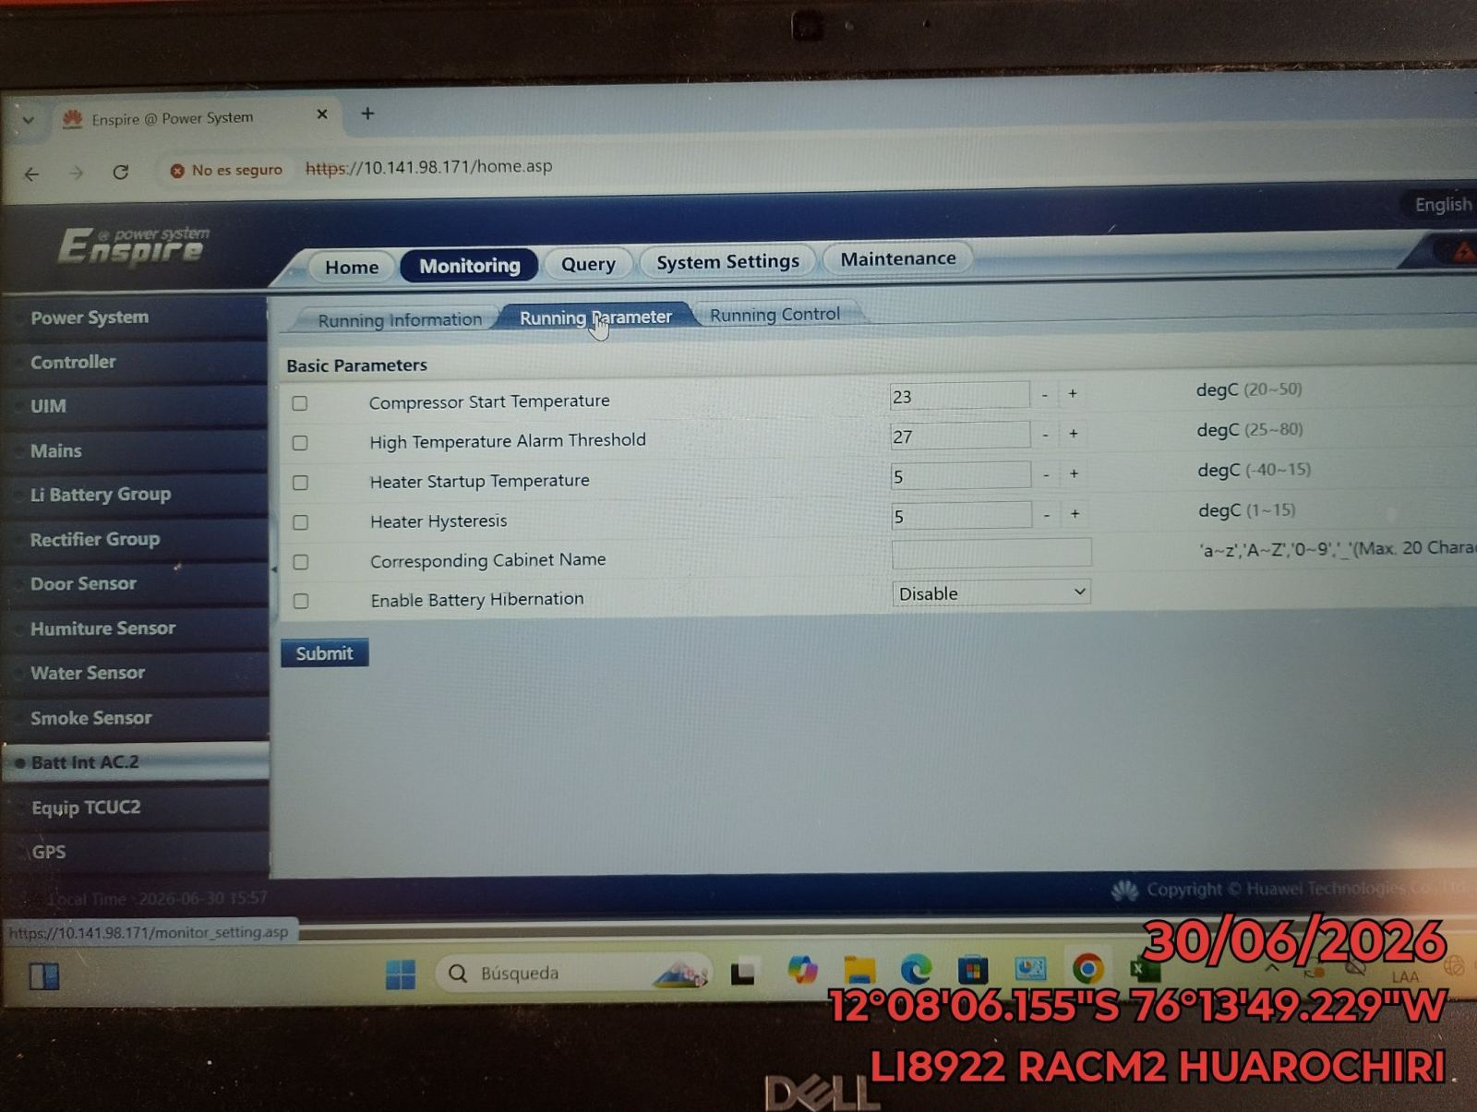 |  | 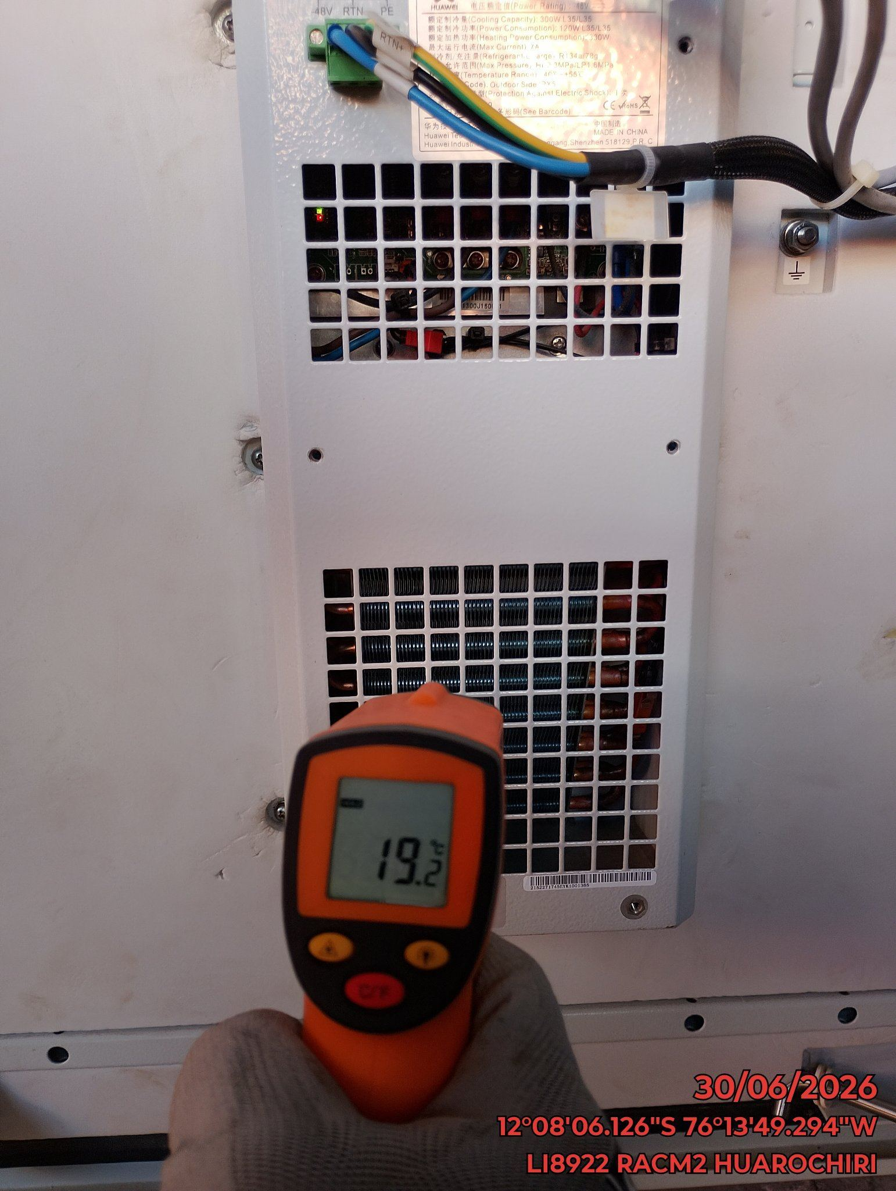

LIMPIEZA DE MOTOR DEL CONDENSADOR
ANTES |  | DURANTE |  | DESPUES
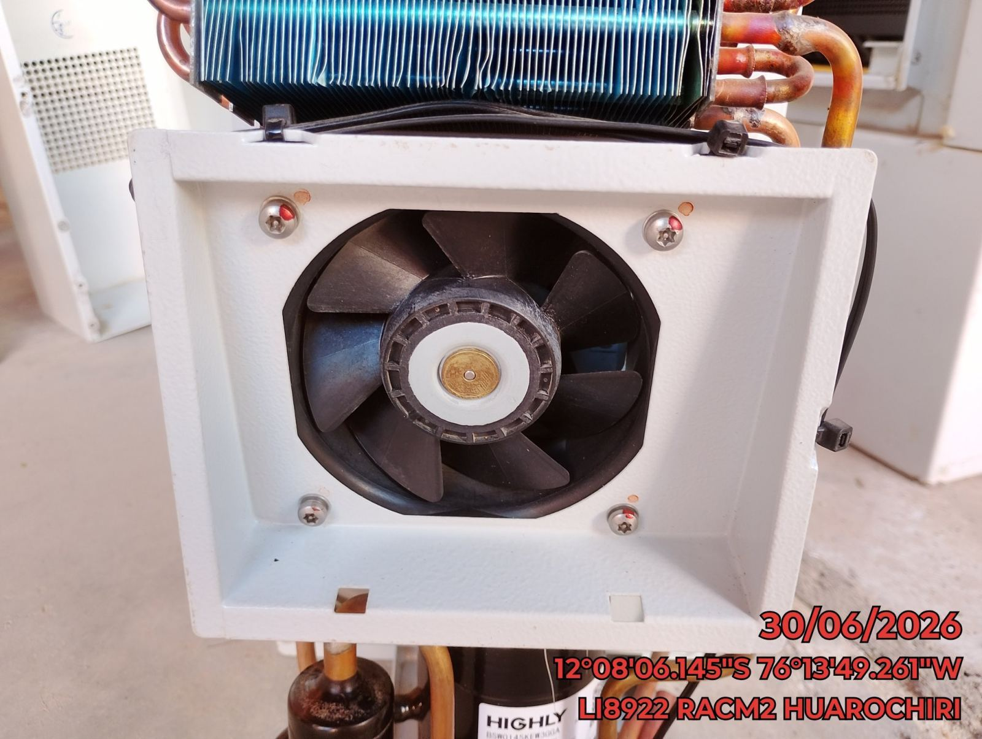 |  | 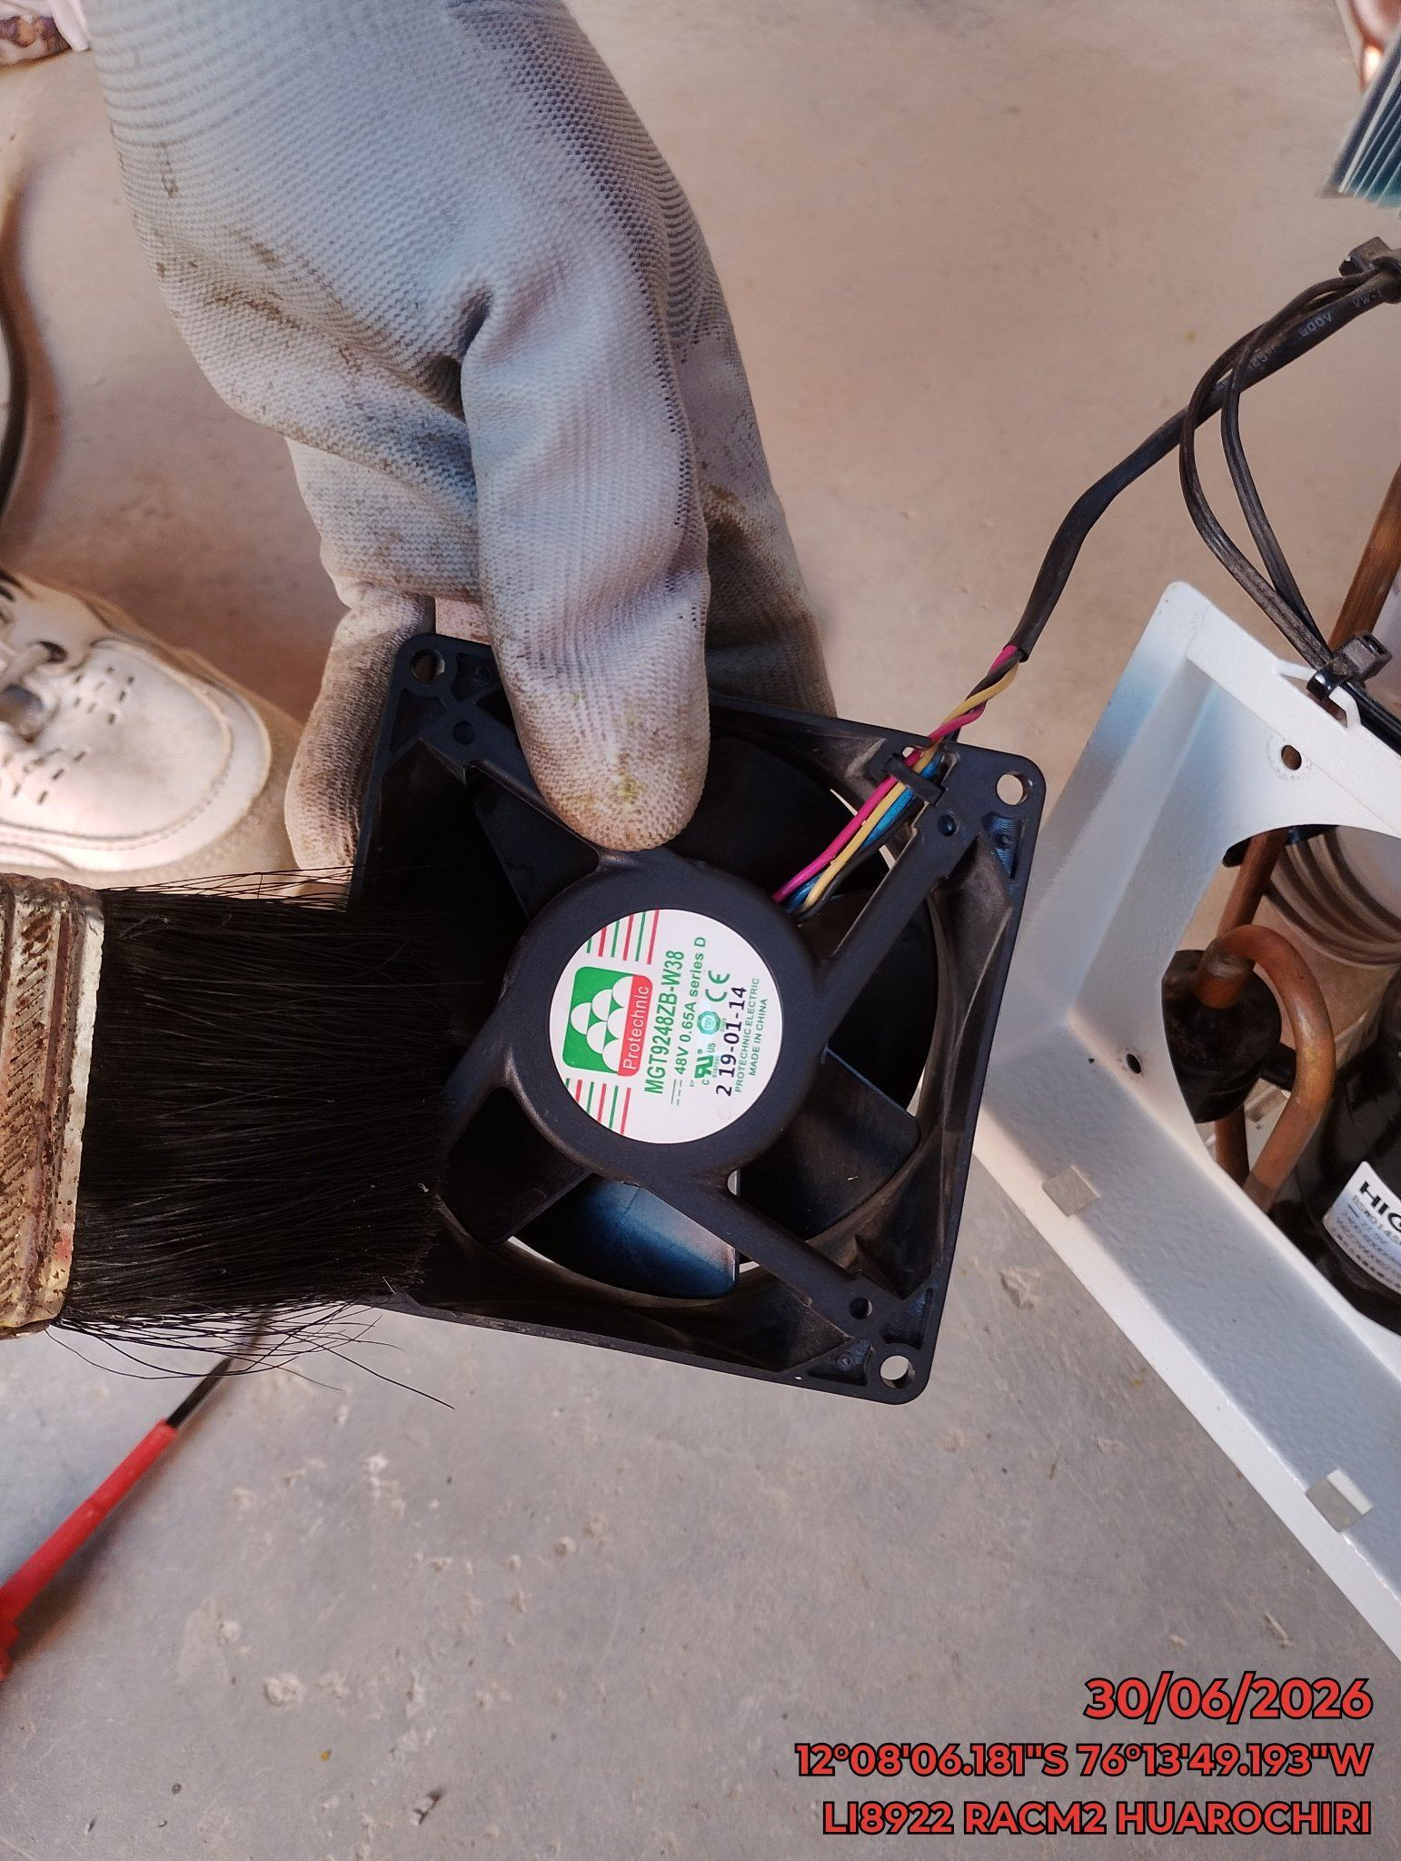 |  | 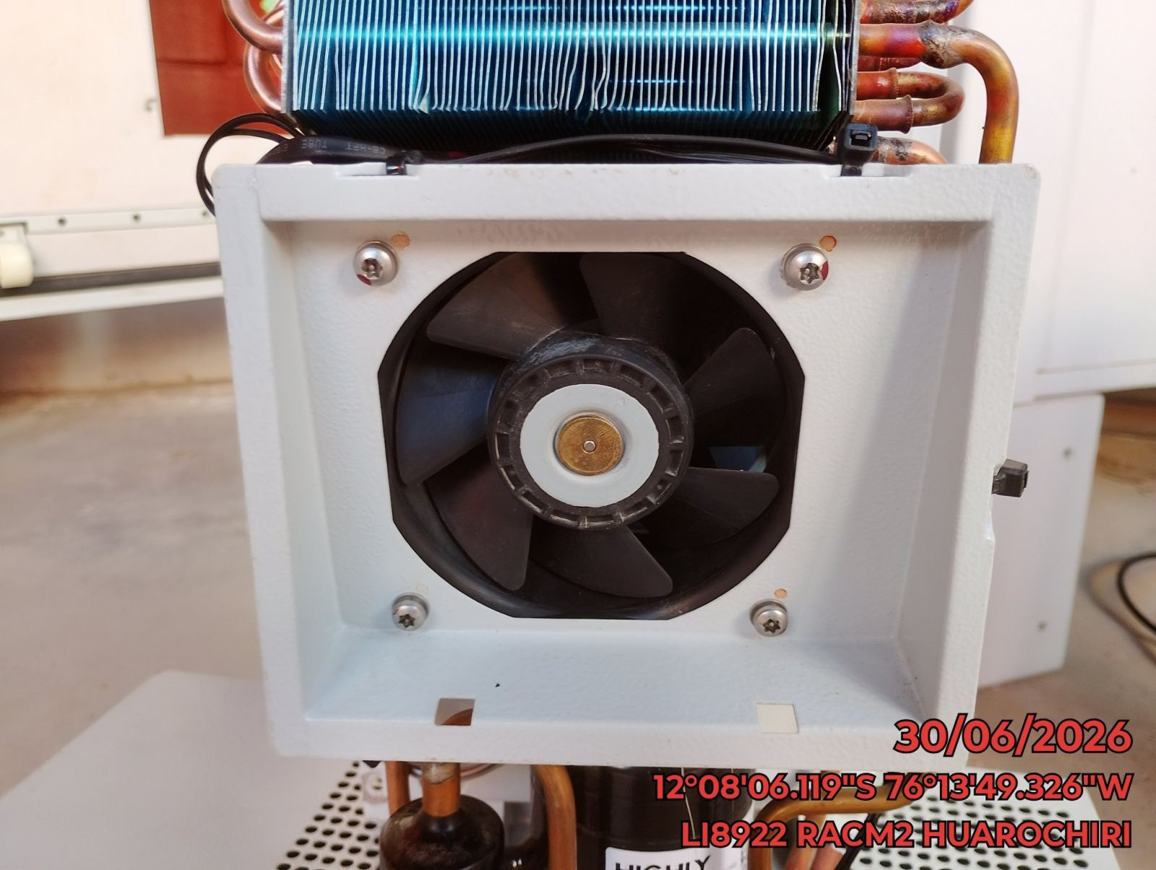

LIMPIEZA DE SERPENTIN DEL CONDENSADOR
ANTES |  | DURANTE |  | DESPUES
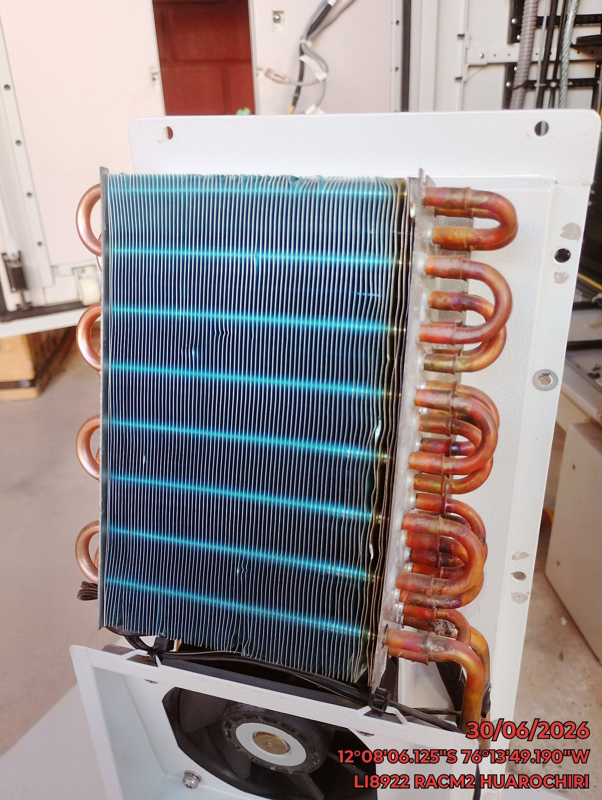 |  | 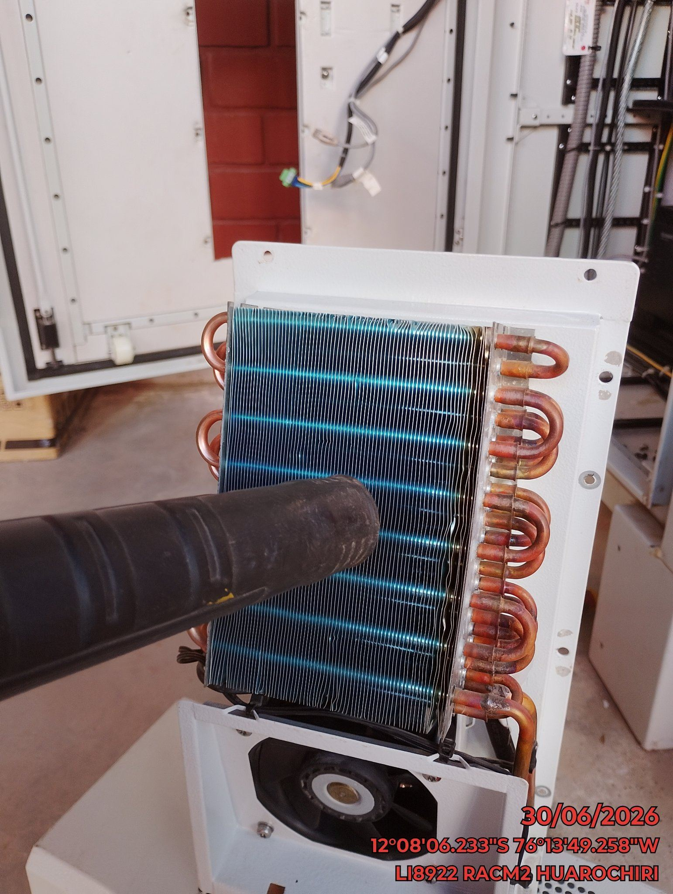 |  | 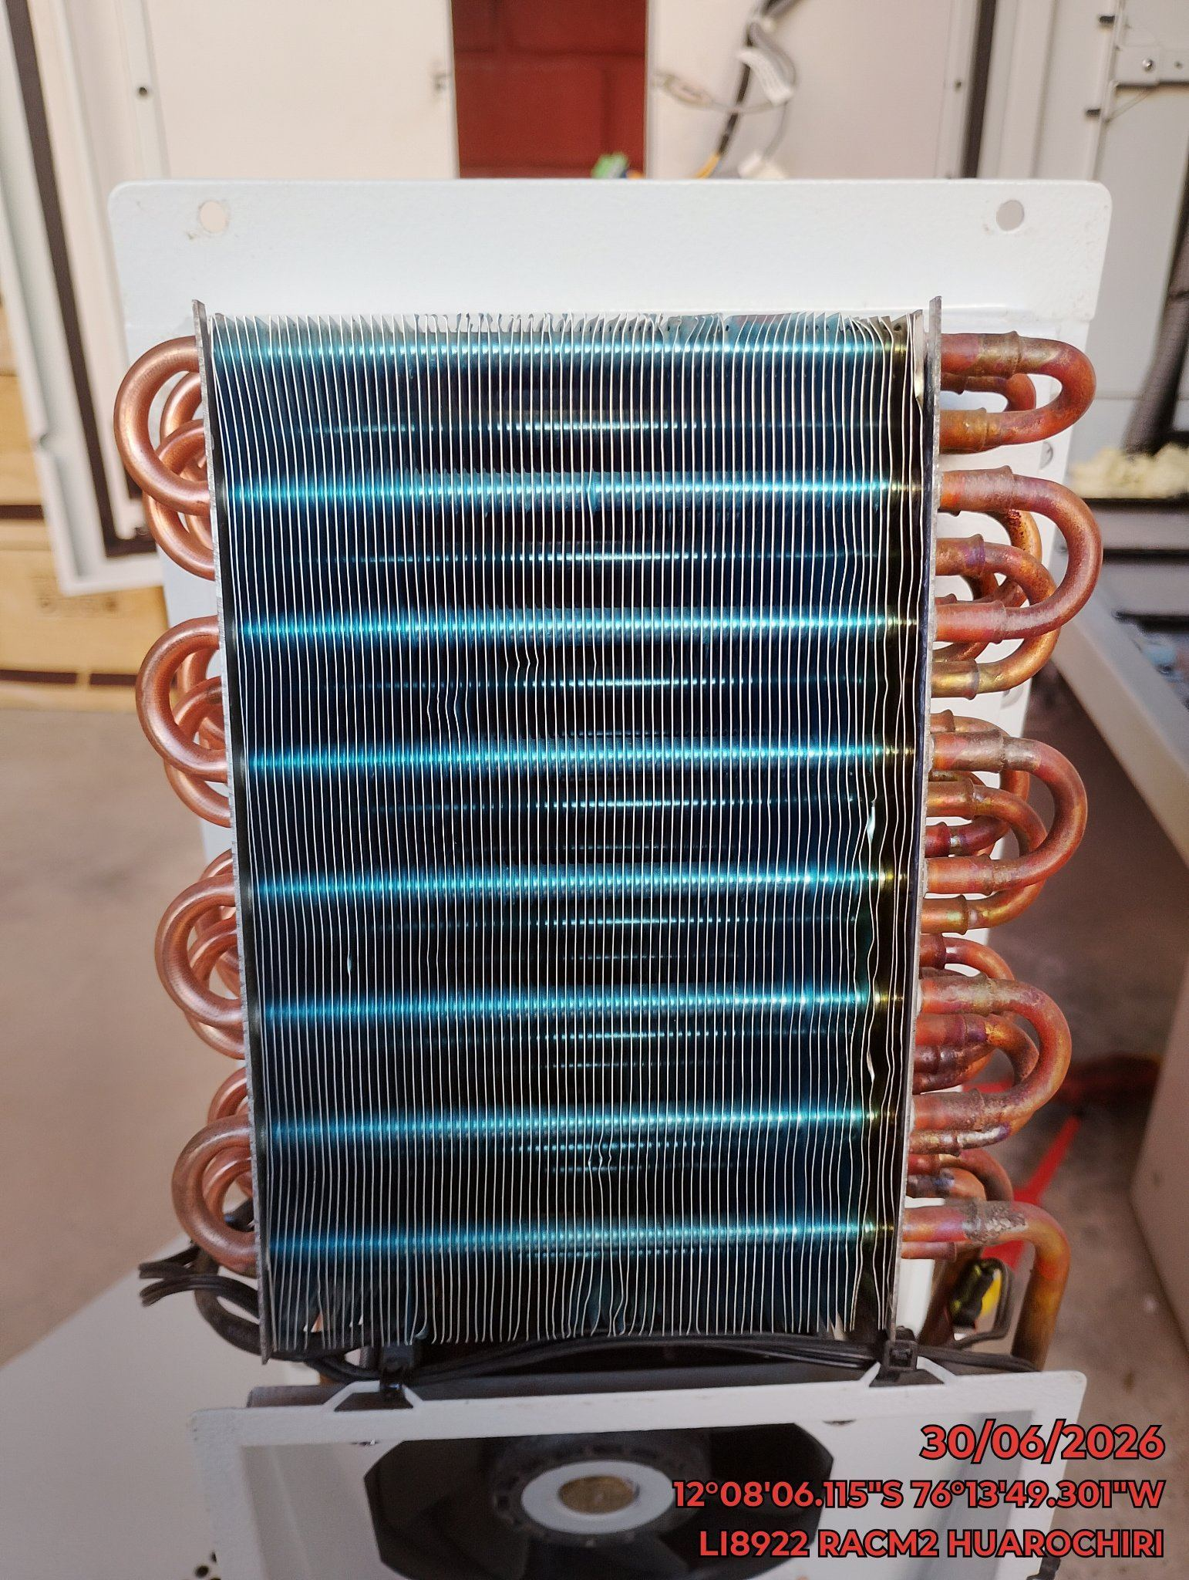

REVISION DE TARJETAS DE CONTROL
ANTES |  | DURANTE |  | DESPUES
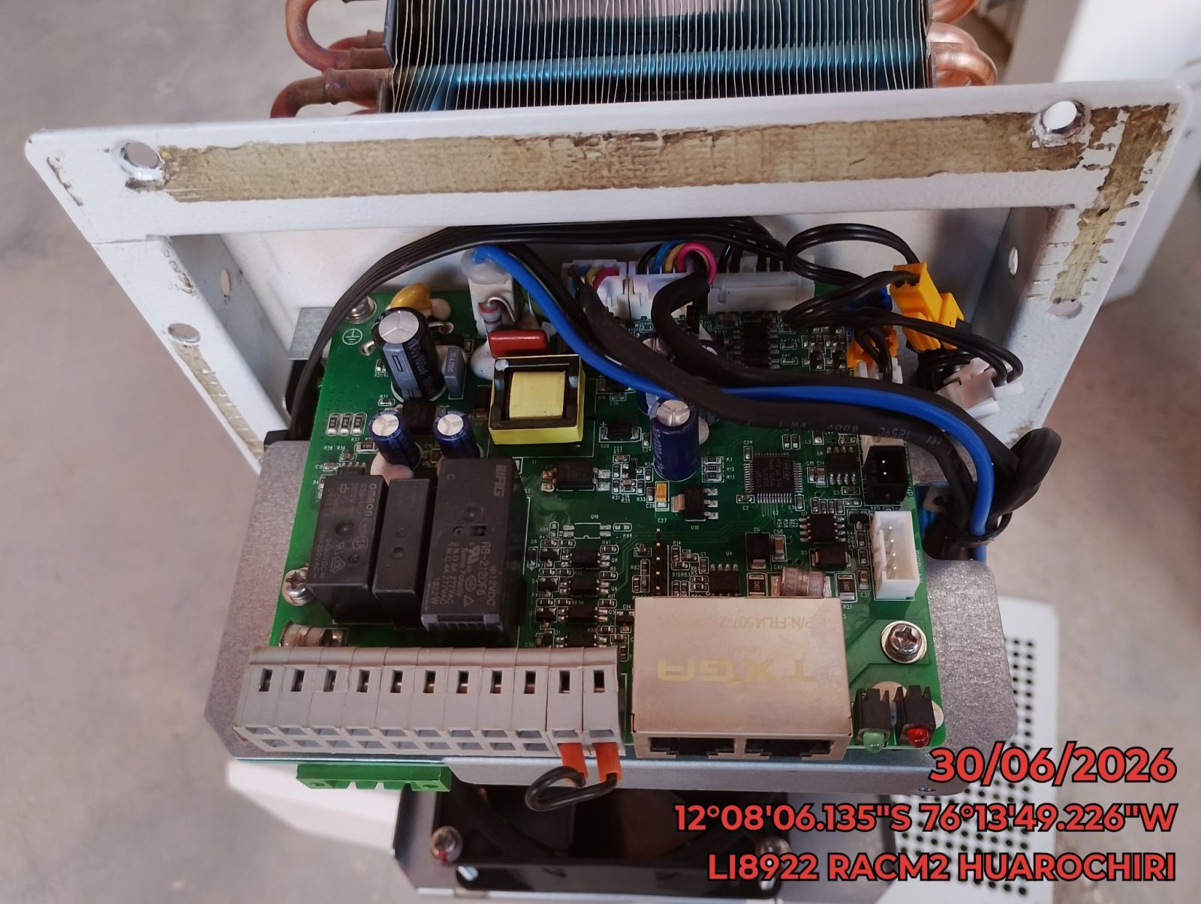 |  | 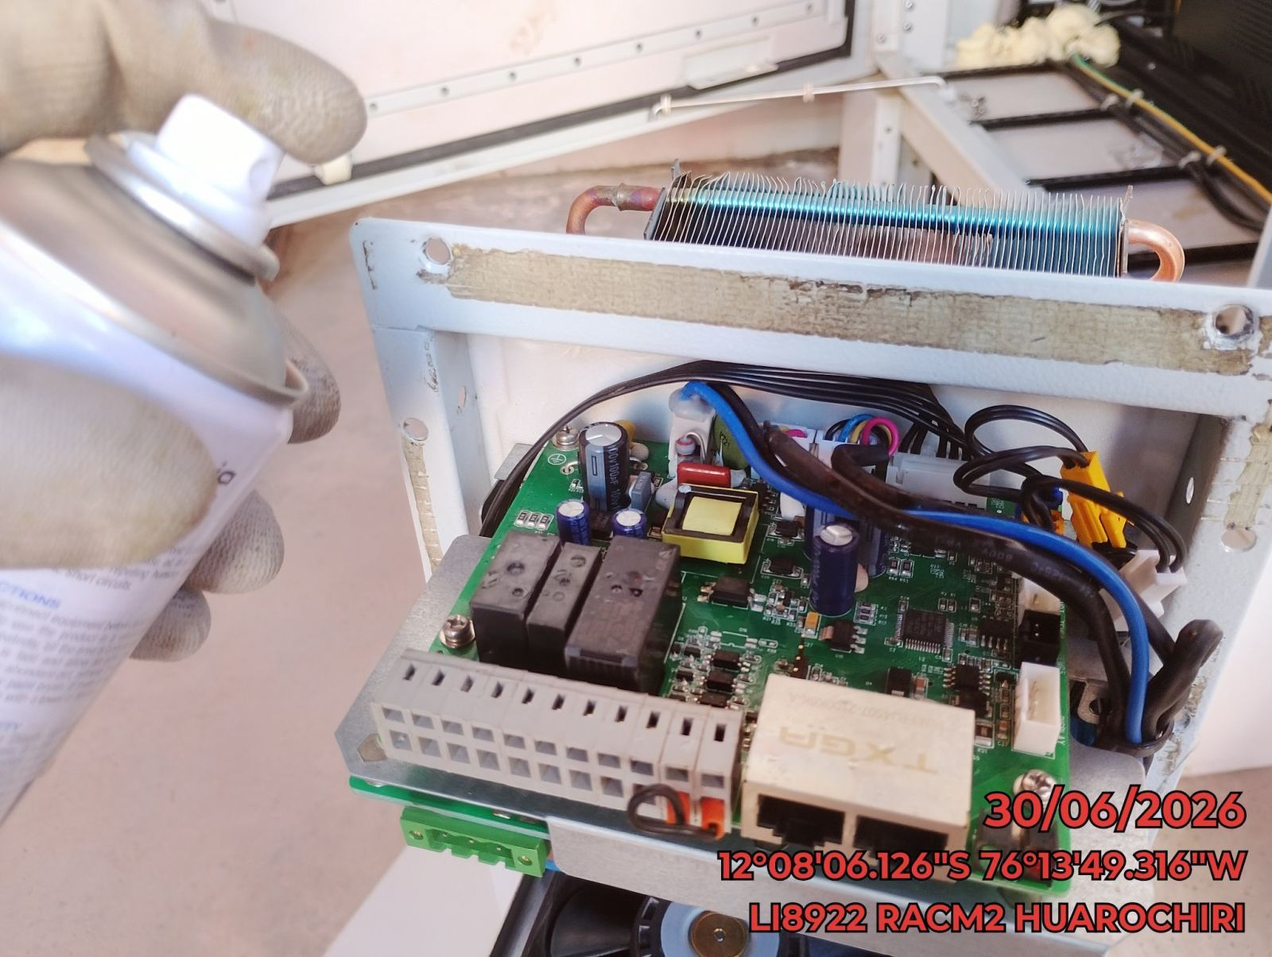 |  | 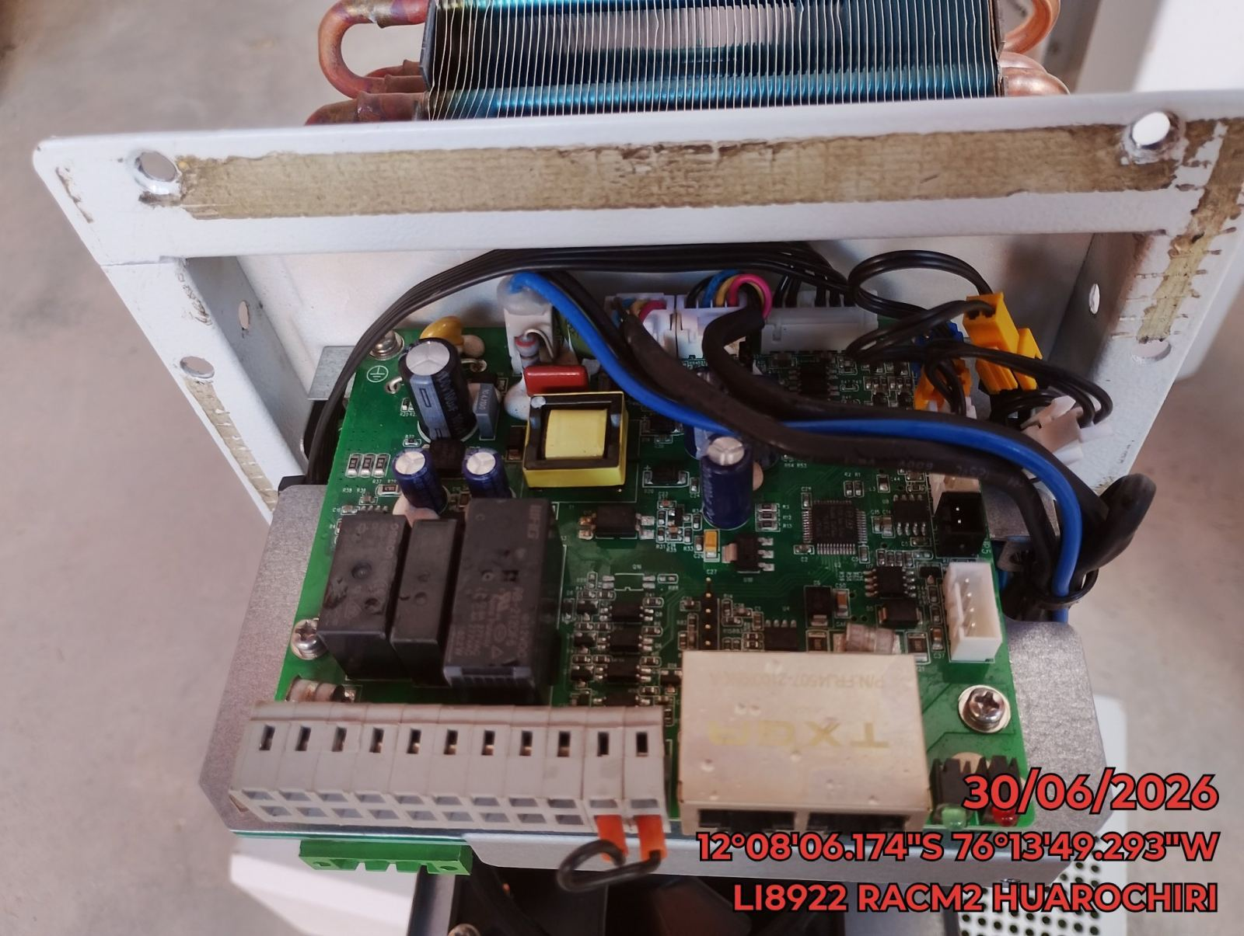

REVISION DE COMPRESOR Y RESISTENCIA ELECTRICA
ANTES |  | DURANTE |  | DESPUES
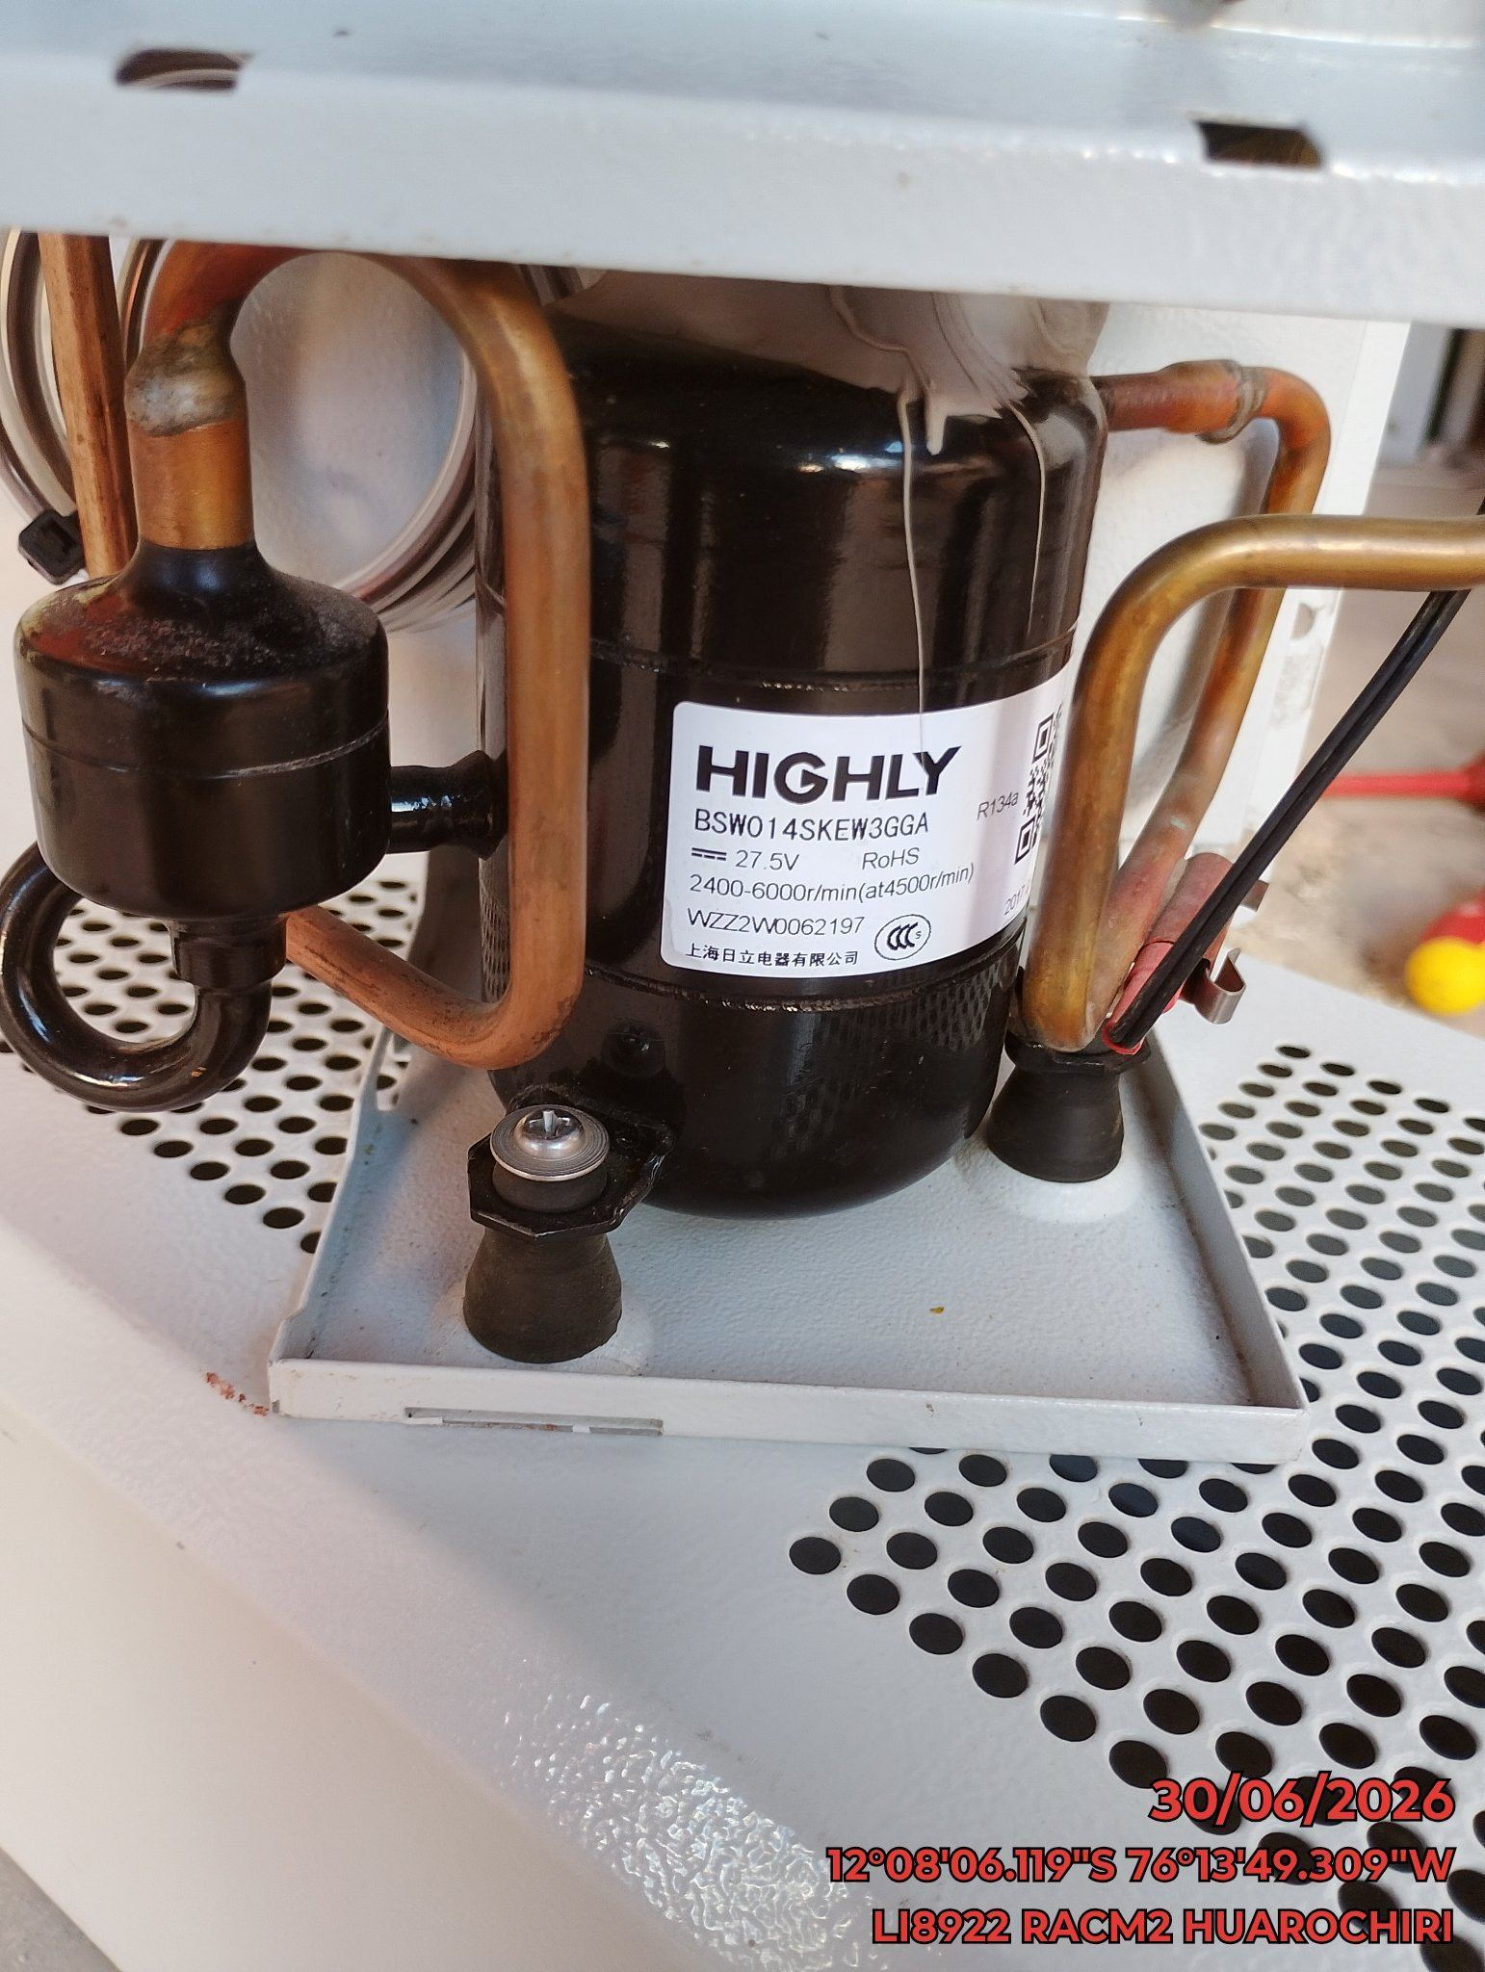 |  | 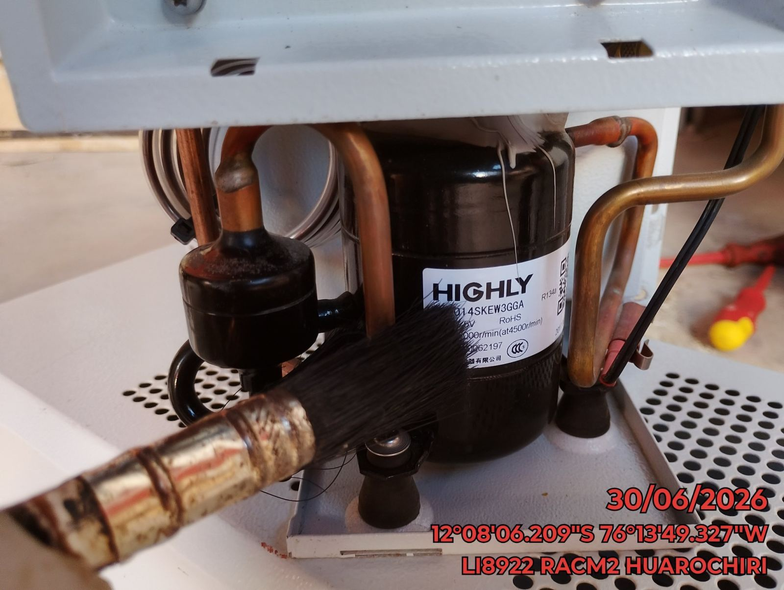 |  | 